CSV要求項目
機能 | メニュー | 概要 | 項目 | データ型 | 入力値 例
円弧配列 | Base diameter line-Create | 基準線を作図 | 原点X座標 | double
 |  |  | 原点Y座標 | double
 |  |  | eqidistant：分割数 | int (チェックボックス×４) | 4,6,8,12
 |  |  | Outer diameter：基準線の直径 | double | 800
 | Baseline-Create | タイヤの円を作図 | Base Diameter1：内側の円の直径 | double | 300
 |  |  | Base Diameter1：外側の円の直径 | double | 400
 | Character search-Primitive “CH” | 刻印文字検索 | Font name：フォント名 | string | KO0700
 |  |  | Font Category 1：フォント区分1 | string
 |  |  | Font Category 2：フォント区分2 | string
 |  |  | Character name 1：文字名1 | string
 |  |  | Character name 2：文字名2 | string
 |  |  | Height：文字の高さ | double
 |  |  | Old font name：旧フォント名 | string
 |  |  | Registrant：登録者
 |  |  | Record date：保存日時 | string
 | Character search-Primitive “CH” 1 | 編集文字検索１ | Font name：フォント名 | string | HE0077
 |  |  | Category number
 |  |  | Spell：スペル | string
 |  |  | Height：文字の高さ | double
 |  |  | Registrant：登録者 | string
 |  |  | Record date：保存日時 | string
 | Character search-Primitive “CH” 2 | 編集文字検索２ | Primitive character code | string
 |  |  | editing characters font name | string
 | Template１- Mold number | モールド番号 | Font | string | NC文字(H=4.2)
 |  |  | Type | string | 区分2(1桁)+番号
 |  |  | Category | string | A
 |  |  | Number | int | 1111
 | Template１- Serial | セリアル | Outer diameter：基準線の直径 | double | 215
 |  |  | Joint | string | /
 |  |  | Section width | double | 55
 |  |  | Speed
 |  |  | Structure | string | R
 |  |  | Rim diameter | double | 15
 |  |  | Tire type | string | PC
 |  |  | Font | string | 2D文字(H=7.0)
 |  |  | Plant：工場 | string | 仙台(TT)
 | Template１- Plant Code 3digit | 工場コード(3桁) | Outer diameter：基準線の直径 | double | 235
 |  |  | Joint | string | /
 |  |  | Section width | double | 55
 |  |  | Speed
 |  |  | Structure | string | R
 |  |  | Rim diameter | double | 18
 |  |  | Tire type | string | PC
 |  |  | Font | string | NC文字(H=7.2)
 |  |  | Plant：工場 | string | TTM
 | Template１- New I Mark | 新Iマーク | Tire type | string | PC
 |  |  | Outer diameter：基準線の直径 | double | 205
 |  |  | Joint | string | /
 |  |  | Section width | double | 55
 |  |  | Speed
 |  |  | Structure | string | R
 |  |  | Rim diameter | double
 |  |  | Load index |  | ? / ?
 |  |  | Load version | string | Normal(SL)
 |  |  | Speed symbol | string | H
 | Template１- E No. | Ｅ番号 | Font | string | NC文字(H=4.2)
 |  |  | Type | string | E4(8桁2段)
 |  |  | Approval number | int | 12345677
 |  |  | Pending processing | チェックボックス
 | Template２- Pattern code | パターンコード文字 | Font | string | 2D文字(H=7.0)
 |  |  | Pattern code | string | aaaa
 | Template２- Size | サイズコード文字 | Outer diameter：基準線の直径 | double | 235
 |  |  | Joint | string | /
 |  |  | Section width | double | 65
 |  |  | Speed
 |  |  | Structure | string | R
 |  |  | Rim diameter | double | 19
 |  |  | Font | string | NC文字(H=7.2)
 | Template２- Load index(S) | ロードインデックス（S） | Outer diameter：基準線の直径 | double | 235
 |  |  | Joint | string | /
 |  |  | Section width | double | 55
 |  |  | Speed
 |  |  | Structure | string | R
 |  |  | Rim diameter | double | 18
 |  |  | Tire type | string | PC
 |  |  | Font | string | NC文字(H=1.2)
 |  |  | Standard | string | JATMA
 |  |  | Speed symbol | string | H
 | Template２- Load index(D) | ロードインデックス（D） | Font | string | NC文字(H=1.2)
 |  |  | Load index 1 | int or double | 100
 |  |  | Load index 2 | int or double | 200
 |  |  | Speed symbol | string | A
 | Template２- LT | LT, C文字 | Font | string | NC文字(H=1.2)
 |  |  | LT | チェックボックス
 |  |  | C | チェックボックス
 | Template２- PR | ＰＲ文字 （プライ関連） | Font | string | NC文字(H=1.2)
 |  |  | Ply | int | 1
 | Template２- Air pressure "indi" | 空気圧の文字 | Font | string | NC文字(H=4.2)
 |  |  | Durable air pressure | double + string | 200 + kPa
 | Template３- UTQG | UTQG文字 | Font | string | NC文字(UTQG用)
 |  |  | Type | string | 一般
 |  |  | TREADWEAR |  | 20
 |  |  | TRACTION | string | AA
 |  |  | TEMPERATURE | string | A
 |  |  | Pending processing | チェックボックス×３
 | Template３- MAX LOAD | 荷重規格の文字 | Applicable standards | string | JATMA
 |  |  | Type | string | STANDARD
 |  |  | Font | string | NC文字(H=4.2)
 |  |  | Tire type | string | PC
 |  |  | Outer diameter：基準線の直径 | double | 235
 |  |  | Joint | string | /
 |  |  | Section width | double | 55
 |  |  | Speed
 |  |  | Structure | string | R
 |  |  | Rim diameter | double | 18
 |  |  | Drawing figures value : KG | double | 775
 |  |  | Drawing figures value : LBS | double | 1709
 |  |  | Drawing figures value : KPA | double | 300
 |  |  | Drawing figures value : PSI | double | 44
 |  |  | Pending processing | チェックボックス×4
 | Template３- PLY1 | プライのスペック文字１ | Font | string | NC文字(H=2.4)
 |  |  | Type | string | POLYESTER+STEEL+NYLON
 |  |  | TREAD | int ×３ | 1 + 1 + 1
 |  |  | SIDEWALL | int | 1
 | Template３- PLY2 | プライのスペック文字２ | Font | string | NC文字(H=2.4)
 |  |  | Type | string | STEEL+POLYESTER+NYLON
 |  |  | TREAD | int ×３ | 1 + 1 + 1
 |  |  | SIDEWALL | int | 1
 |  |  | Pending processing | チェックボックス×４
 | Template３- Etc | その他：荷重規格関連の文字など | Type | string | 前後ネジ
 |  |  | Width | double | 50
 |  |  | Height：文字の高さ | double | 20
 |  |  | Corner R | double | 4
 |  |  | Screw position(X) | double | 7
 | Template - Plate | 替え駒 | Type | string | ネジ無し
 |  |  | Width | double | 50
 |  |  | Height：文字の高さ | double | 20
 |  |  | Corner R | double | 4
 |  |  | Screw position(X) | double | 7
 |  | バルーン番号設定 | Brand No | int | 7
 |  |  | Sub No | string | A
 |  | ラベリングの配置 | Arrangement : Only the Top | チェックボックス
 |  |  | Arrangement : Only the Bottom
 |  |  | Arrangement : Both Top & Bottom
 |  |  | Direction distance : Radial Direction | double | 5
 |  |  | Direction distance : DIA Direction | double | 35
 |  | 図面タイトル編集 | Title file name | string | TEST
 |  |  | Model main title | string | TEST
 |  |  | Model file name | string | AT-B-123456
 |  |  | Size | string
 |  |  | Employee number | int | 4316
 |  |  | Drawings total number | string
 |  |  | Figure number | string | AT-B-123456
 |  |  | Business management No. | string
 |  |  | Side Category | string
 |  |  | Mold No. | string
 |  |  | Tolerance | string
 |  |  | Reference drawing(vent hole) | string
 |  |  | Reference drawing(Design) | string
 |  |  | Reference drawing(Brand) | string
 |  |  | Reference drawing(Material) | string
 |  |  | Creator | string
 |  |  | examination 1 | string
 |  |  | examination 2 | string
 |  |  | Approval | string
 |  |  | Date | string | 2022-09-02
 |  | 図面登録 | Drawing number | int
 |  |  | Control number | int
 |  |  | Comment | string
 |  |  | Unit
 |  |  | Registrant：登録者
 |  |  | Tire type | string
 |  |  | Pattern | string
 |  |  | Pattern type | string
 |  |  | Outer diameter：基準線の直径
 |  |  | Joint | string
 |  |  | Section width | string
 |  |  | Speed | string
 |  |  | Structure | string
 |  |  | Rim diameter | string | R
 |  |  | Suffix | string
 |  |  | Ply | string
 |  |  | Plant：工場 | string | Sendai(TT)
C表作成 | Load Drawing - Brand Drawing | 参照元図面 | AT-B図面番号 | string | AT-B-17185-00
 | Frame Data - Create | 図面枠データの生成 | [Modlename] : ファイル名
 |  |  | publication post
 |  |  | [YYYY]/[MM]/[DD] : 日付
 |  |  | production standard No
 |  |  | labeling Draw No : AT-B図面番号【C表作成】AT-B図面呼び出し時
 |  |  | Mold Draw No.
 |  |  | TWI : 【C表作成】TWIコマンド使用時
 |  |  | Carcass+Breaker : 構造の状態（プライ数＋ベルト数＋キャップ数） | string | 2P+2B+2C
 |  |  | [Creator]
 |  |  | examination1
 |  |  | [Approval]
 |  |  | safe
 |  |  | structure : 【円弧配列】図面登録時の画面項目「structure」
 |  |  | Brand
 |  |  | Tire Type
 |  |  | [Modelmaintitle]
 |  |  | Use1
 |  |  | Use2
 |  |  | Use3
 |  |  | type division |  | 「チューブタイプタイヤ」or「チューブレスタイヤ（TL)」
 |  |  | side division
 |  |  | faiber division
 |  |  | size : 【円弧配列】Template2「Size」コマンド
 |  |  | ply
 |  |  | bead structure
 |  |  | Carcass ply number
 |  |  | carcass material
 |  |  | belt number1
 |  |  | belt material1
 |  |  | belt number2
 |  |  | belt material2
 |  |  | belt number3
 |  |  | belt material3
 | Serial | セリアル作成 | セリアル注記 | string | ABC
 |  |  | 年記号有無 |  | YorN
 |  |  | セリアル桁数 |  | 7or8
 |  |  | セリアル注記有無
 | Mold No. | モールド番号作成 | モールド番号 |  | *
 | TWI | TWI | Count : マーク個数 |  | 6or7
 |  |  | Type : マークタイプ | string | AorBorC
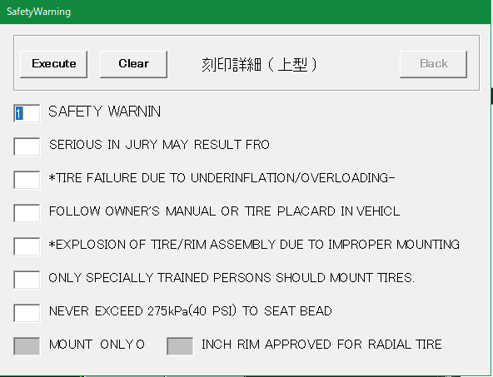
 | Platform | マーク類作成 | マーク有無
 |  |  | マーク種類（国内用／海外用）
 | Safety Detail | safe文字 | 安全コード | string | A
 | Labeling Detail | 定義オブジェクトの詳細化:自動 | SAFETY WARNIN |  | 1~7or空白
 |  |  | SERIOUS IN JURY MAY RESULT FRO |  | 1~7or空白
 |  |  | *TIRE FAILURE DUE TO UNDERINFLATION/OVERLOADING- |  | 1~7or空白
 |  |  | FOLLOW OWNER'S MANUAL OR TIRE PLACARD IN VEHICL |  | 1~7or空白
 |  |  | *EXPLOSION OF TIRE/RIM ASSEMBLY DUE TO IMPROPER MOUNTING |  | 1~7or空白
 |  |  | ONLY SPECIALLY TRAINED PERSONS SHOULD MOUNT TIRES. |  | 1~7or空白
 |  |  | NEVER EXCEED 275kPa(40 PSI) TO SEAT BEAD |  | 1~7or空白
 |  |  | MOUNT ONLY O |  | 入力不要な場合あり
 |  |  | INCH RIM APPROVED FOR RADIAL TIRE : インチ数 |  | 入力不要な場合あり 10
 | Detail | 定義オブジェクトの詳細化:手動 | 風船番号 | int | 5
 | Save Drawing | C表登録 | 新規保存／編集
 |  |  | post | string | P
 |  |  | ID |  | 4316
 |  |  | Safety : FrameDataコマンドの入力内容 | string | A
 |  |  | Structure | string | R
 |  |  | Brand
 |  |  | Tire Type | string | LT
 |  |  | Use1 | string | ES
 |  |  | Use2 | string | MJ
 |  |  | Use3 | string | 1X
 |  |  | Type Division | string | TL
 |  |  | Side Division
 |  |  | Faiber Division
 |  |  | Pattern | string | CSCV
 |  |  | Size(1) | string | LT245
 |  |  | Size(2) | string | /
 |  |  | Size(3) |  | 70
 |  |  | Size(4)
 |  |  | Size(5) | string | R
 |  |  | Size(6) |  | 17
 |  |  | L/S |  | 11
 |  |  | SS | string | 9S
 |  |  | W/I 1
 |  |  | S/S 1
 |  |  | W/I 2
 |  |  | S/S 2
 |  |  | Bead Structure : FrameDataコマンドの入力内容 | string | S
 |  |  | (Carcass)PR : FrameDataコマンドの入力内容 |  | 2
 |  |  | (Carcass)Material : FrameDataコマンドの入力内容 | string | PF
 |  |  | (Beltor Breakr)No-1 : FrameDataコマンドの入力内容 |  | 2
 |  |  | (Beltor Breakr)Material-1 : FrameDataコマンドの入力内容 | string | WF
 |  |  | (Beltor Breakr)No-2 : FrameDataコマンドの入力内容 |  | 2
 |  |  | (Beltor Breakr)Material-2 : FrameDataコマンドの入力内容 | string | FH
 |  |  | (Beltor Breakr)No-3 : FrameDataコマンドの入力内容
 |  |  | (Beltor Breakr)Material-3 : FrameDataコマンドの入力内容

自動化処理図
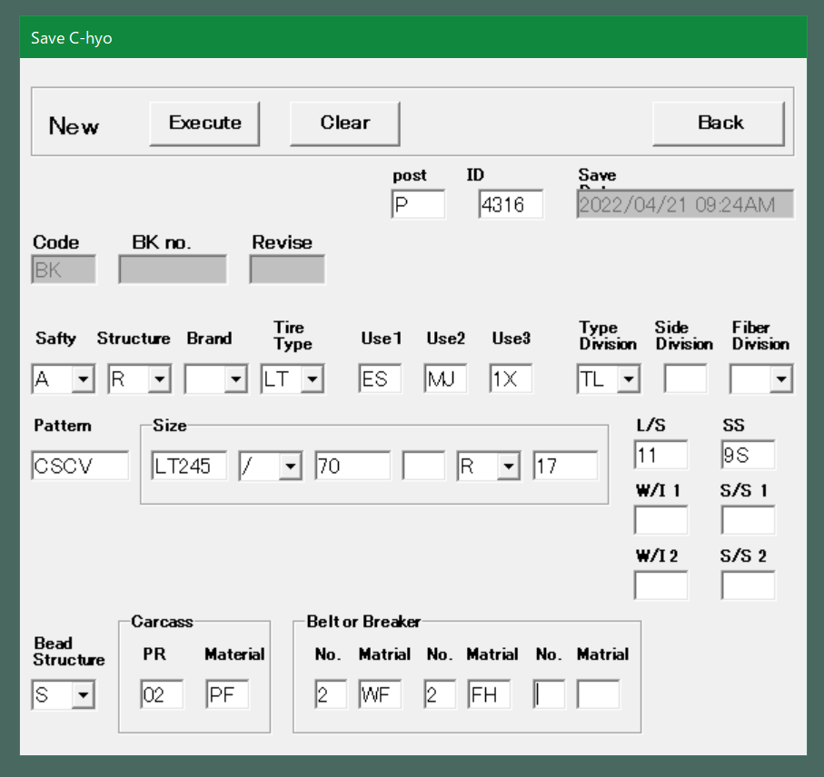
ATB図面C表自動作図コマンド実行

中身の詳細はシートCSV要求項目を参照
CSVファイル読み込み

円弧配列(AT-B図面作成)
基準線を作図
CSVファイル：基準線

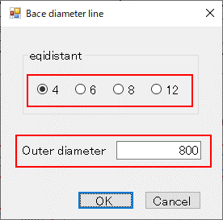

手動入力部分をCSVファイルから取得する。
後の作図処理は手動と共通。

タイヤ(内円・外円)を作図
CSVファイル：タイヤ円

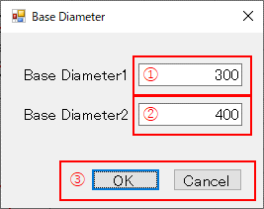

刻印文字を作図
CSVファイル：刻印文字

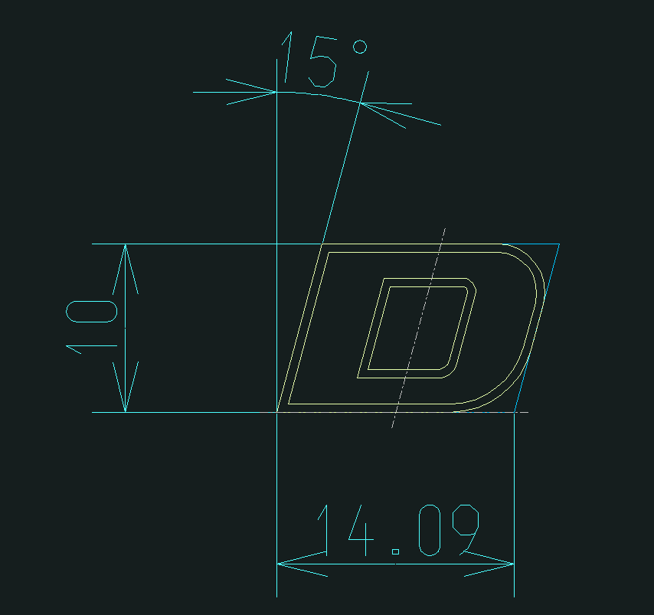
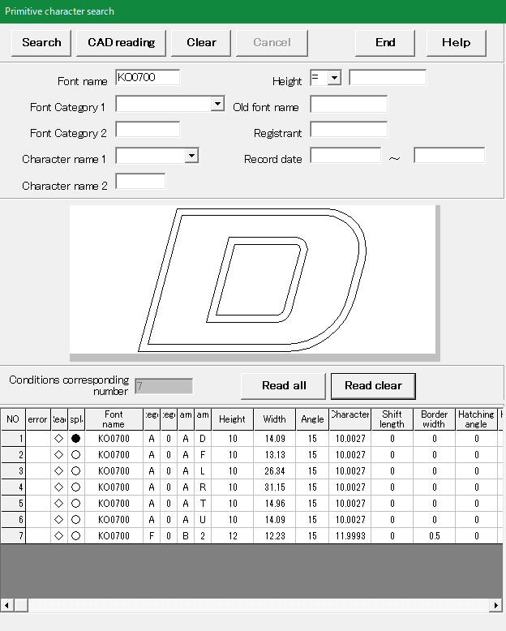

編集文字を作図
CSVファイル：編集文字

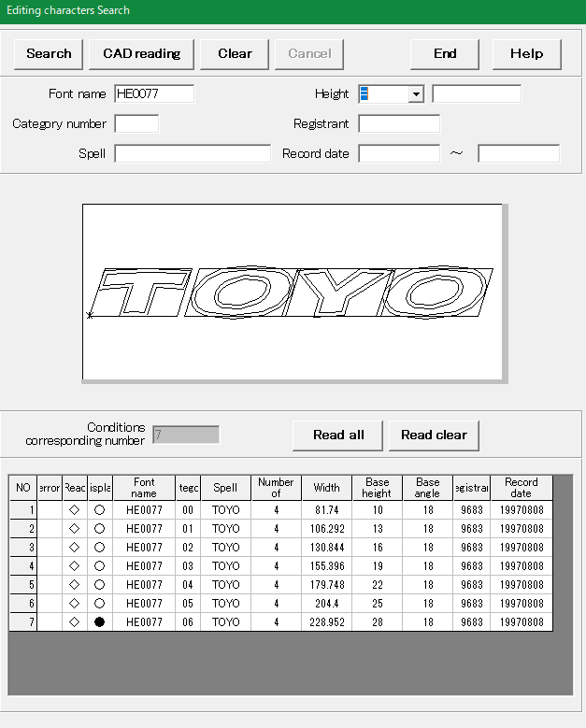

モールド番号
セリアル
工場コード(3桁)
E番号
新Ⅰマーク
パターンコード文字
サイズコード文字
ロードインデックス(S)
ロードインデックス(D)
LT,C文字
PR文字(プライ関連)
空気圧の文字
UTQG文字
荷重規格の文字
プライのスペック文字1
プライのスペック文字2
その他:荷重規格関連の文字など
Template1
Template2
Template3
各種マーク類を作図
各種マーク類を作図
CSVファイル：各種マーク類(モールド番号など)

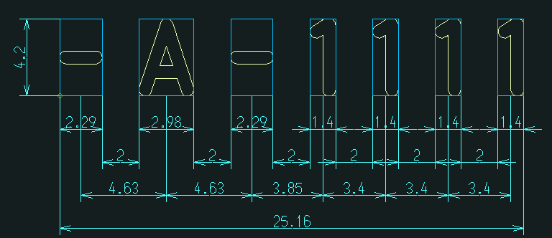
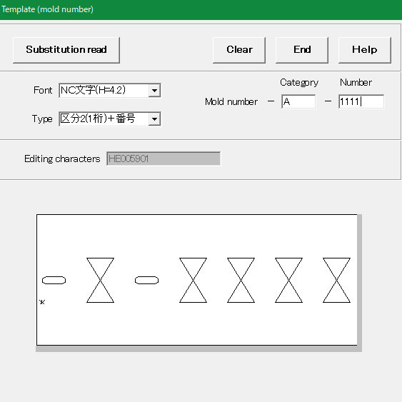
データベース
データベース

CSVファイルから取得した情報でDB検索を行う

自動化ではDBへの文字登録は行わず、既に登録されているものを使用する。

替え駒を作図
替え駒を作図
CSVファイル：替え駒

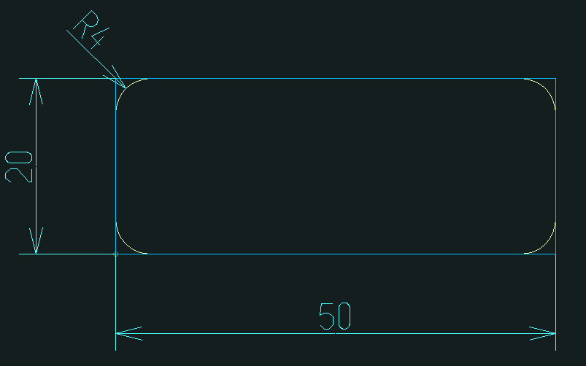
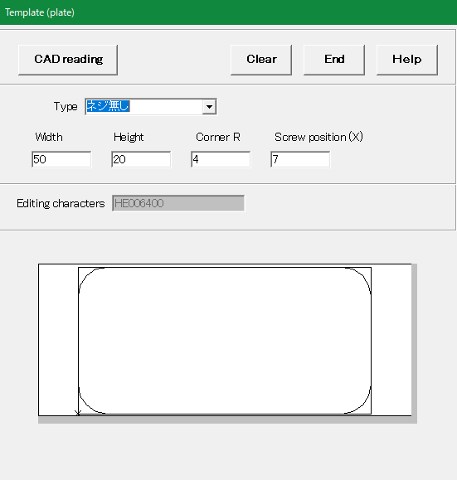

ラベリング対象指定
手動ではラベリングの基準線やラベリング対象を一つずつ選択してラベリング配置を行うが自動の場合、上記の作図時にすべて保持しておく。

風船付きラベリングを作図
風船付きラベリングを作図
CSVファイル：バルーン番号

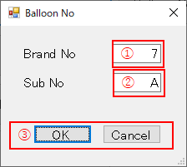

ラベリング対象の数CSVファイルに記述

ラベリングを配置
CSVファイル：ラベリング

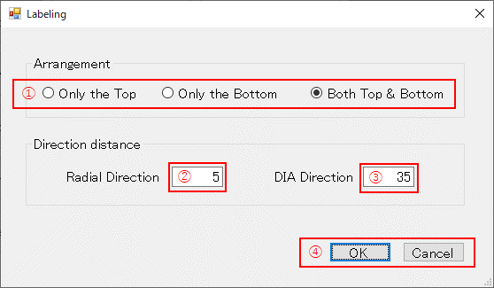

ラベリング対象の数CSVファイルに記述

ラベリング情報表を作図

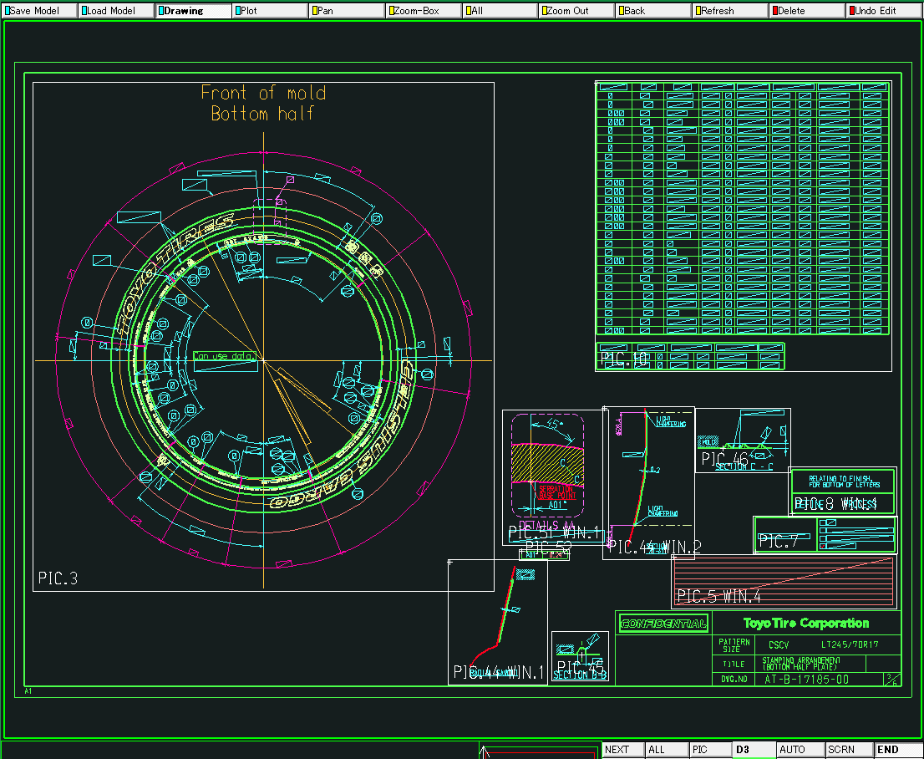

AutoCAD図面テンプレートを用意しておき、モデル空間の指定された場所に作図する。

手動入力部分をCSVファイルからまとめて取得する。

作成された図面の確認、修正を手動で行う処理を用意するか？
保存処理が必要か？決められた場所に保存するのか？
AT-B図面を保存
CSVファイル：図面タイトル＋図面登録
CSVファイル

Ｃ表作成
Ｃ表データの落とし込み
図面番号

図面枠データの作成
CSVファイル：図面枠データ

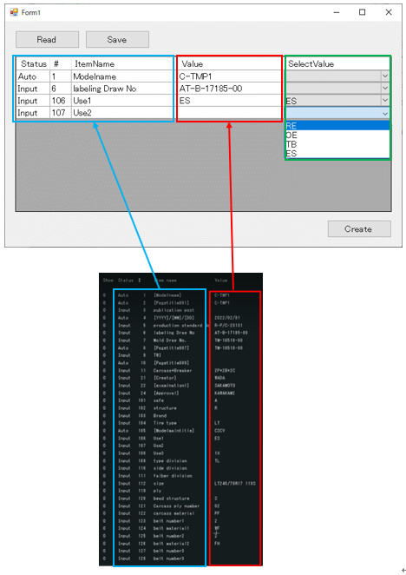

セリアル作成
CSVファイル：セリアル

7桁
8桁
自動化の場合、CSVファイルに7桁or8桁の判別と注記有無を記述する

7 dizit
8 dizit

注記なし
注記あり
注記なし
注記あり

Create
Note/Year Sign
Create
Note/Year Sign

セリアル作成
CSVファイル：セリアル

C_BrandSet.ini

Mold No作成
Mold No作成
CSVファイル：モールド番号

バルーン番号を検索キーとして検索
C_BrandSet.iniに記述

TWI作成
TWI作成
CSVファイル：TWI

Platform
マーク類作成
Platform
マーク類作成

CSVファイル：マーク類

No
Yes
Yes

国内用
海外用

Platformマーク類作成
Platformマーク類作成
CSVファイル：マーク類

Safety Detail作成
Safety Detail作成
CSVファイル：safe文字

自動認識の動作で取れなかったラベリングを手動で取り込む？
定義オブジェクトの詳細化
定義オブジェクトの詳細化
CSVファイル：定義オブジェクトの詳細化

各図を図面テンプレート通りに配置
各図を図面テンプレート通りに配置

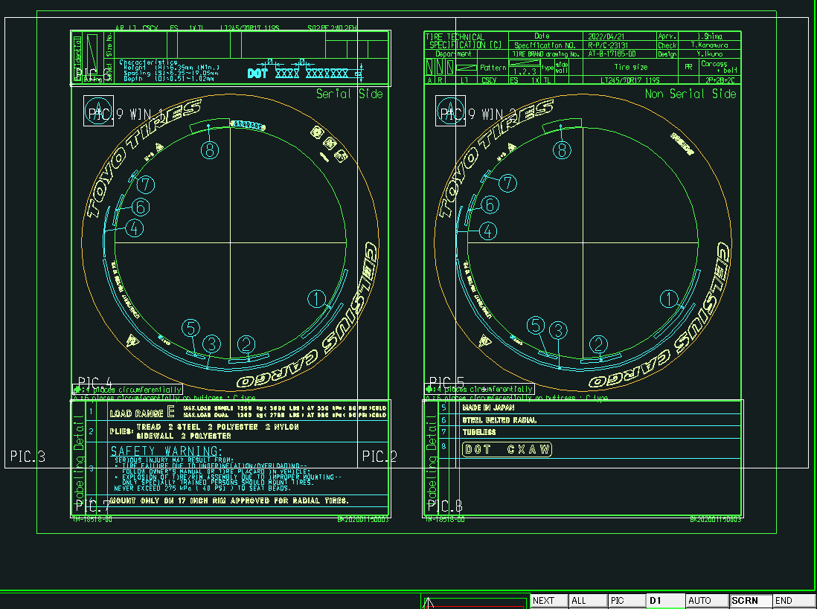

図面を保存
図面を保存
CSVファイル：C表登録＋図面枠データ

Sheet1
自動化

 | ボタン押下

CSV読込
 |  |  |  | ←この中身については別シートに記載

円弧配列

CSVから取得する項目
--------------------
--------------------
--------------------

処理内容

 |  |  |  |  |  | 円弧配列はブロックを作図するところまで
 |  |  |  |  |  | AutoCAD図面テンプレートを用意しておき、モデル空間の指定された場所に作図

C表作成
 |  |  |  |  |  |  |  |  | カスタムプロパティ
 |  |  |  |  |  |  |  | AT-B図面 |  | リンク

CSVから取得する項目
--------------------
--------------------
--------------------
-----------
-----------
-----------
----------------------
-----------
-----------

処理内容

ブロック
--------------------
--------------------

 |  |  |  |  |  |  | モデル空間 | ペーパー空間

 |  |  |  |  |  |  |  | C表

不要な情報を自動で削除
必要な情報を追加
 |  | プログラム最終成果物

 |  |  | 円弧配列 |  | ブロック
 |  |  |  |  | 図面
 |  |  | C表作成 |  | 図面

ブロック
ブロック
--------------------
--------------------
 |  | 運用 |  |  |  |  |  |  |  | カスタムプロパティ
 |  |  |  |  |  |  |  |  |  | リンク
 |  |  | 円弧配列の後に手動？でAT-B図面を作成する
 |  |  | テンプレートで8割方作図完了を目指す？

 |  |  | C表は全自動で出力する |  |  |  | モデル空間 | ペーパー空間

 |  | 確認

 |  |  | 円弧配列のブロックに手修正を行う場合、
 |  |  | 全自動ではなく、一度処理を中断する必要がある。
 |  |  | ATB図面の保存
 |  |  | →決められた場所に保存？

